2.1
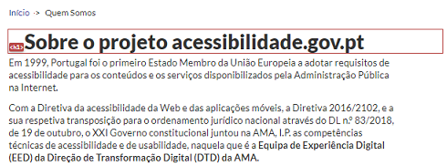
voltar à página inicial |  |  |  | 2 - TÍTULOS E SUBTÍTULOS
 | S | N | NA
 | x |  |  | 2.1 Existe um título <h1> marcado na página
 |  |  |  | O título principal de cada página, que sumariza o seu conteúdo, deve ser identificado como o primeiro nível dos títulos (h1). Não deverá ser utilizado mais do que um <h1> por página.

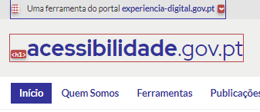
 | Listagem de evidências
 |  |  |  |  | Notas:
 |  |  |  |  | Existe um título <h1> marcado, neste caso da página principal. No caso das páginas interiores, existe igualmente um cabeçalho nível <h1>, conforme evidências. Páginas: https://www.acessibilidade.gov.pt e https://www.acessibilidade.gov.pt/quem-somos/

2.2
voltar à página inicial |  |  |  | 2 - TÍTULOS E SUBTÍTULOS
 | S | N | NA
 | x |  |  | 2.2 Existe uma marcação hierarquizada de títulos e subtítulos na página (<h1>...<h6>)
 |  |  |  | Os títulos são empregues de forma hierárquica para melhor estruturar os conteúdos, das informações mais gerais às mais particulares. Deverão ser usados de forma consistente por todo o sítio Web.

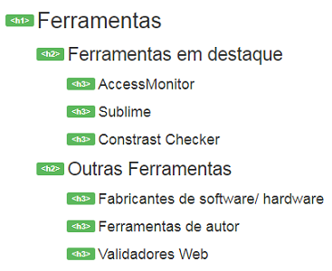
 | Listagem de evidências
 |  |  |  |  | Notas:
 |  |  |  |  | Existe uma correta marcação hierarquizada de cabeçalhos <h1> a <h3>. Página: https://www.acessibilidade.gov.pt/ferramentas

3.1
voltar à página inicial |  |  |  | 3 - TABELAS DE DADOS
 | S | N | NA
 | x |  |  | 3.1 As células que constituem os cabeçalhos da tabela estão marcadas com o elemento <th>
 |  |  |  | Identificar os cabeçalhos de uma tabela ajuda a melhor identificar os eixos que caracterizam a informação em cada célula.

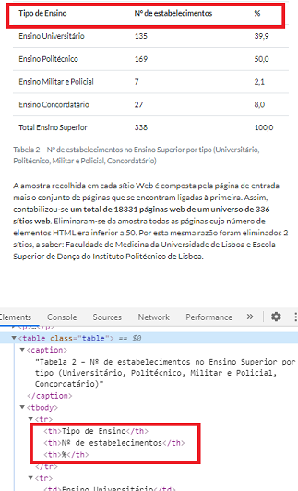
 | Listagem de evidências
 |  |  |  |  | Notas:
 |  |  |  |  | Nas Tabelas de Dados existentes, têm todas as células cabeçalhos marcadas com o elemento <th>. Página https://www.acessibilidade.gov.pt/publicacoes/ensino-superior-2013/

3.2
voltar à página inicial |  |  |  | 3 - TABELAS DE DADOS
 | S | N | NA
 | x |  |  | 3.2 A legenda da tabela está marcada com o elemento <caption>
 |  |  |  | Todas as tabelas deverão conter uma legenda descritiva do seu conteúdo, incluindo as fontes da informação, se necessário.

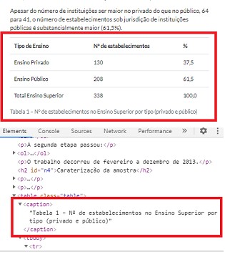
 | Listagem de evidências
 |  |  |  |  | Notas:
 |  |  |  |  | Nas diversas Tabelas de Dados, têm a legenda marcada com o elemento <caption>. Página: https://www.acessibilidade.gov.pt/publicacoes/ensino-superior-2013/

4.1
voltar à página inicial |  |  |  | 4 - ESTRUTURA DA INFORMAÇÃO
 | S | N | NA
 | x |  |  | 4.1 Ao clicar com o rato na etiqueta, o cursor surge no respetivo campo de edição
 |  |  |  | De forma a tornar a seleção de campos pequenos mais fácil, a legenda deverá estar associada ao campo respetivo com o elemento <label>, pois desta forma aumenta-se a sua área clicável. Para os utilizadores de leitores de ecrã (pessoas cegas) a associação da etiqueta ao campo de edição é também fundamental.

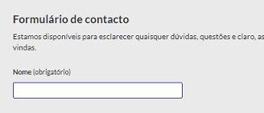
 | Listagem de evidências
 |  |  |  |  | Notas:
 |  |  |  |  | No formulário de contactos, clicando na etiqueta, o cursor surge no respetivo campo de edição (em todos os campos). Página: https://www.acessibilidade.gov.pt/contactos/

4.2
voltar à página inicial |  |  |  | 4 - ESTRUTURA DA INFORMAÇÃO
 | S | N | NA
 | x |  |  | 4.2 É possível identificar os campos de preenchimento obrigatório quando se usa apenas um leitor de ecrã
 |  |  |  | Os campos obrigatórios devem ser preferencialmente agrupados na parte inicial de um formulário e claramente identificados como tal. Se não for possível, cada campo deverá estar identificado textualmente ou como Obrigatório ou como Opcional. Não deverão ser usados apenas símbolos ou cores como elemento identificador.

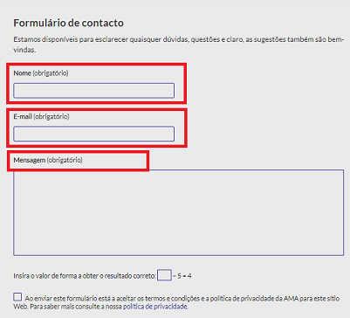
 | Listagem de evidências
 |  |  |  |  | Notas:
 |  |  |  |  | Testado o formulário de Contactos com leitor de ecrã (NVDA), onde foi possível identificar todos os campos obrigatórios através desta tecnologia. Página: https://www.acessibilidade.gov.pt/contactos/

4.3
voltar à página inicial |  |  |  | 4 - ESTRUTURA DA INFORMAÇÃO
 | S | N | NA
 | x |  |  | 4.3 É possível localizar e ler as mensagens de erro usando apenas um leitor de ecrã
 |  |  |  | Os erros identificados no decorrer do preenchimento de um formulário deverão preferencialmente ser listados de forma condensada, direcionando cada elemento da lista ao respetivo campo. Cada campo deverá associar a mensagem de erro a si próprio. As mensagens de erro deverão ser breves e claras.

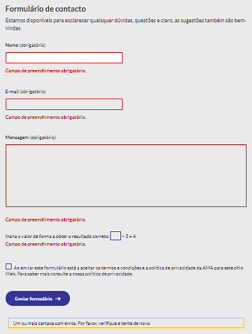
 | Listagem de evidências
 |  |  |  |  | Notas:
 |  |  |  |  | Ao testar com leitor de ecrã (NVDA) o formulário de Contactos, foi possível localizar e ler as mensagens de erro junto a cada campo, bem como o aviso de erros detetados no final do formulário. Página: https://www.acessibilidade.gov.pt/contactos/

5.1
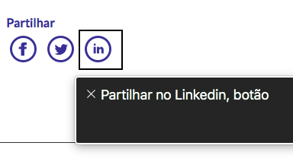
voltar à página inicial |  |  |  | 5 - GRÁFICOS E IMAGENS-LINK
 | S | N | NA
 | x |  |  | 5.1 A imagem ou gráfico tem um equivalente alternativo em texto curto e correto
 |  |  |  | As imagens não decorativas deverão ter uma descrição breve associada, nomeadamente através do uso do atributo <ALT>. Esta legenda deve descrever fielmente o propósito da imagem no contexto em que se encontra.

 | Listagem de evidências
 |  |  |  |  | Notas:
 | Exemplo 1: |  |  |  | Exemplo de imagem com equivalente alternativo que descreve o propósito no seu contexto, e não o texto que contém. Página https://www.acessibilidade-gov-pt/tutorial/como-legendar-imagens/ No Exemplo 2 é possível ver os botões gráficos e de que forma é que o leitor de ecrã VoiceOver lê o último botão dizendo "Partilhar no Linkedin, botão".
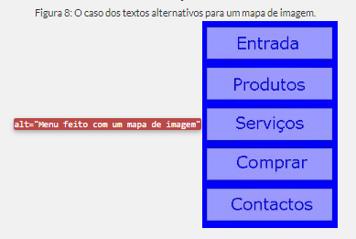

 | Exemplo 2

5.2
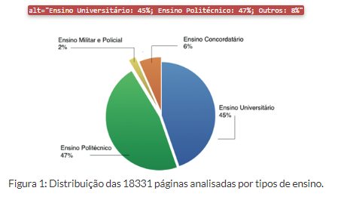
voltar à página inicial |  |  |  | 5 - GRÁFICOS E IMAGENS-LINK
 | S | N | NA
 | x |  |  | 5.2 O gráfico é acompanhado de uma descrição longa
 |  |  |  | Gráficos resultantes de análise de dados deverão ser acompanhados da tabela de dados que lhe deu origem, de forma a preservar o acesso à informação completa.

 | Listagem de evidências
 |  |  |  |  | Notas:
 |  |  |  |  | Embora o gráfico não tenha a tabela de dados correspondente, tem um equivalente alternativo com a informação que apresenta na representação. Página: https://www.acessibilidade.gov.pt/publicacoes/ensino-superior-2013/

6.1
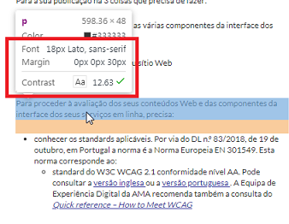
voltar à página inicial |  |  |  | 6 - CONTRASTE
 | S | N | NA
 | x |  |  | 6.1 No corpo de um documento, o rácio de contraste entre a cor do texto normal (menor que 18 pontos ou menor que 14 pontos negrito) e a cor do fundo é superior a 4,5:1
 |  |  |  | Deve assegurar-se no corpo do documento que o rácio de contraste entre a cor do texto e a cor de fundo é, no mínimo, de 4,5:1, de forma a assegurar a sua legibilidade para utilizadores com deficiências da visão.

 | Listagem de evidências
 |  |  |  |  | Notas:
 | Exemplo 1: |  |  |  | Em ambos os exemplos, é assegurado, com valores acima do exigido (8.77 e 12.63), o rácio de contraste entre a cor do texto e a cor do fundo. Páginas: https://www.acessibilidade.gov.pt e https://www.acessibilidade.gov.pt/blogue/categoria-acessibilidade/3passos-declaracao/
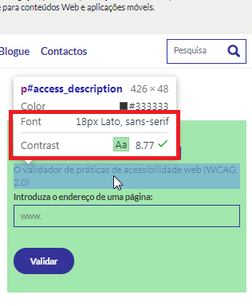

 |  | Exemplo 2:

6.2
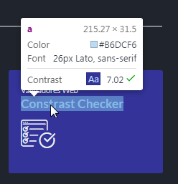
voltar à página inicial |  |  |  | 6 - CONTRASTE
 | S | N | NA
 | x |  |  | 6.2 O rácio de contraste entre a cor do texto de tamanho grande (maior ou igual que 18 pontos ou maior ou igual que 14 pontos negrito) e a cor do fundo é superior a 3:1
 |  |  |  | Os textos de tamanho superior a 18 pontos, ou os textos de tamanho superior a 14 pontos mas a negrito, devem assegurar um rácio de contraste mínimo de 3:1 entre a cor do texto e a cor do fundo.

 | Listagem de evidências
 |  |  |  |  | Notas:
 | Exemplo 1: |  |  |  | Em ambos os exemplos, é assegurado, com valores acima do exigido (12.63 e 7.02 ), o rácio de contraste entre a cor do texto e a cor do fundo. Páginas: https://www.acessibilidade.gov.pt/blogue/categoria-acessibilidade/3passos-declaracao/ e https://www.acessibilidade.gov.pt/ferramentas/
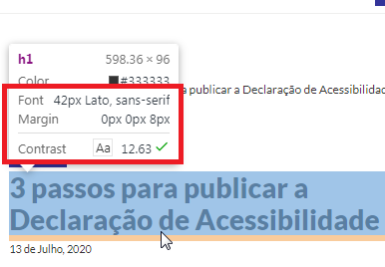

 | Exemplo 2:

7.1
voltar à página inicial |  |  |  | 7 - PLAYERS
 | S | N | NA
 | x |  |  | 7.1 Deve ser possível ativar os botões de controlo do leitor quer com o rato quer com o teclado
 |  |  |  | Os leitores de multimédia não devem iniciar automaticamente a reprodução dos elementos e têm de ser operáveis usando apenas um rato ou usando apenas um teclado.

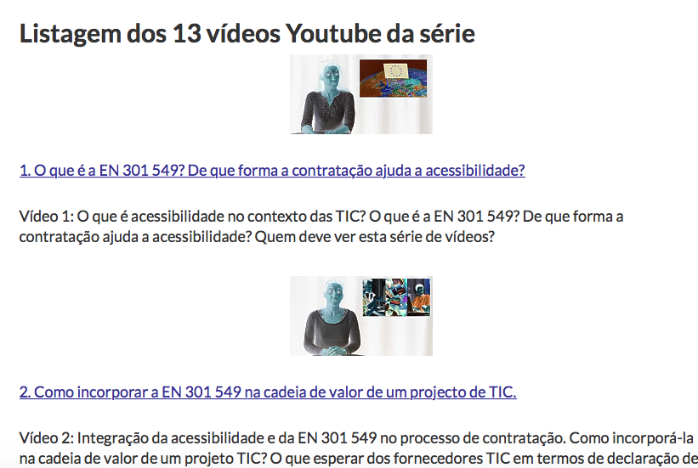
 | Listagem de evidências
 |  |  |  |  | Notas:
 |  |  |  |  | Os vídeos encontrados, todos fazem uso do player do Youtube, o qual permite o controlo de todos os seus botões quer com rato quer com teclado. Exemplo na página: http://10.55.37.15/blogue/categoria-normas/microsoft-publica-videos-sobre-a-norma-europeia-de-acessibilidade-as-tic/

8.1
voltar à página inicial |  |  |  | 8 - ESTRUTURA DA PÁGINA
 | S | N | NA
 | x |  |  | 8.1 Quando se retira a CSS, todos os elementos HTML devem alinhar à esquerda
 |  |  |  | Quando se desativam todos os estilos visuais, o conteúdo da página é apresentado alinhado à esquerda e apresenta-se de forma linear.

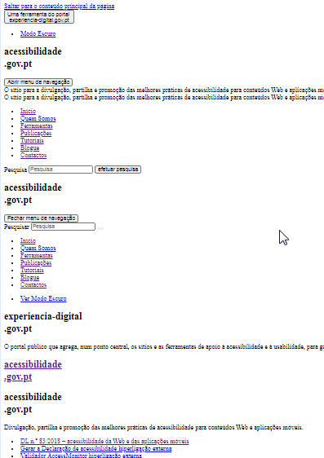
 | Listagem de evidências
 |  |  |  |  | Notas:
 |  |  |  |  | Desativando a CSS é visível que o conteúdo da página é alinhado à esquerda. Página: https://www.acessibilidade.gov.pt

8.5
voltar à página inicial |  |  |  | 8 - ESTRUTURA DA PÁGINA
 | S | N | NA
 | x |  |  | 8.5 A maquetização da página é feita sem recorrer ao elemento <table>
 |  |  |  | A estrutura de composição gráfica da página não é feita recorrendo a elementos de tabela mas sim a uma maior diversidade de elementos semânticos (por ex., <main>) e genéricos (por ex., <div>), que permitem a recomposição visual para diferentes tipos e dimensões de ecrã.

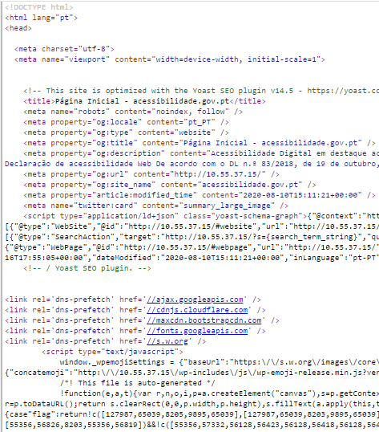
 | Listagem de evidências
 |  |  |  |  | Notas:
 |  |  |  |  | Em todo o sítio Web não se utilizam tabelas de layout. O sítio é ajustável a vários tipos de dispositivos e dimensões de ecrã. Fonte da página: https://www.acessibilidade.gov.pt

10.1
voltar à página inicial |  |  |  | 10 - FICHEIROS PDF
 | S | N | NA
 | x |  |  | 10.1 Nos ficheiros PDF é possível, no mínimo, extrair o conteúdo textual para formato TXT
 |  |  |  | Os ficheiros PDF devem ter o seu texto inteiramente extraível para que se possa passar o respetivo conteúdo para um processador de texto sem perda de informação.

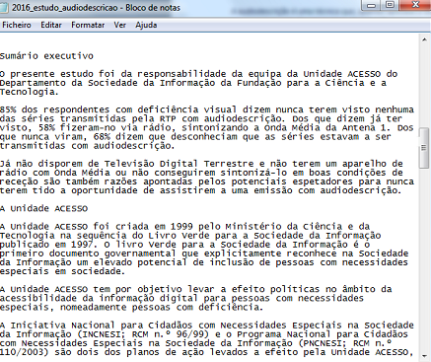
 | Listagem de evidências
 |  |  |  |  | Notas:
 |  |  |  |  | Veriifica-se que se consegue extrair o texto dos ficheiros PDF existentes no sítio Web. Ficheiro disponível em: https://www.acessibilidade.gov.pt/wp-content/uploads/2020/07/2016_estudo_audiodescricao.pdf

